표지_정보
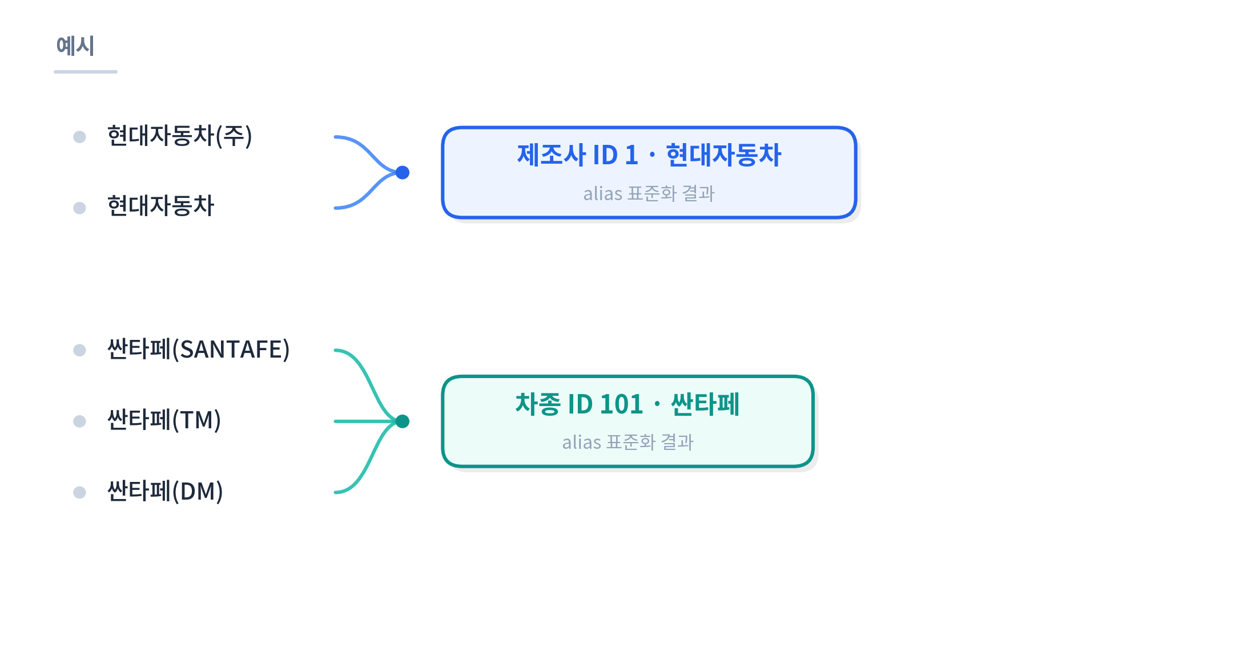
데이터 정의서
패밀리카 구매 전 결함신고·리콜 이력 통합조회 서비스 (리콜체크)

문서명 | 데이터 정의서 (Data Definition Document)
프로젝트명 | 패밀리카 구매 전 결함신고·리콜 이력 통합조회 서비스 (리콜체크)
작성일 | 2026-08-25
작성자 | SKN36기 1st 4team
관련 문서 | 요구사항정의서_최종.xlsx’, ‘docs/DB_테이블_구조_보고서.md’

문서 구성
 | 1) 데이터_식별 : 두 데이터의 출처·규모·활용 목적
 | 2) 결함신고_데이터 : defect_reports 테이블 8개 컬럼 정의(원본 CSV 4개 항목 + 전처리로 생성된 4개 컬럼)
 | 3) 리콜_데이터 : recalls 테이블 11개 컬럼 정의(원본 CSV 7개 항목 + 전처리로 생성된 4개 컬럼)
 | 4) 연결 규칙 : 제작사.차명 표준화와 생산기간 매칭 주의사항

※ 작성 안내
 | 1. 결함신고 건수는 소유자 신고량이며, 실제 결함률이나 차량 안전등급을 의미하지 않는다.
 | 2. 리콜 데이터는 공식 시정조치 정보이며, 개별 차량의 조치 완료 여부는 차량번호·차대번호 조회가 필요하다.
 | 3. 두 CSV는 제조사·차명 표기가 다를 수 있어 원문 문자열을 직접 JOIN하지 않는다. (예: 벤츠 vs 메르세데스-벤츠, 원본 표기 그대로 JOIN하면 같은 차량도 누락된다.)

